PART CD
Danby Model: DBC117A2BSSDD-6
Factory Model: LSC-88W
Effective Date: Aug 16th, 2019
Revision: '00
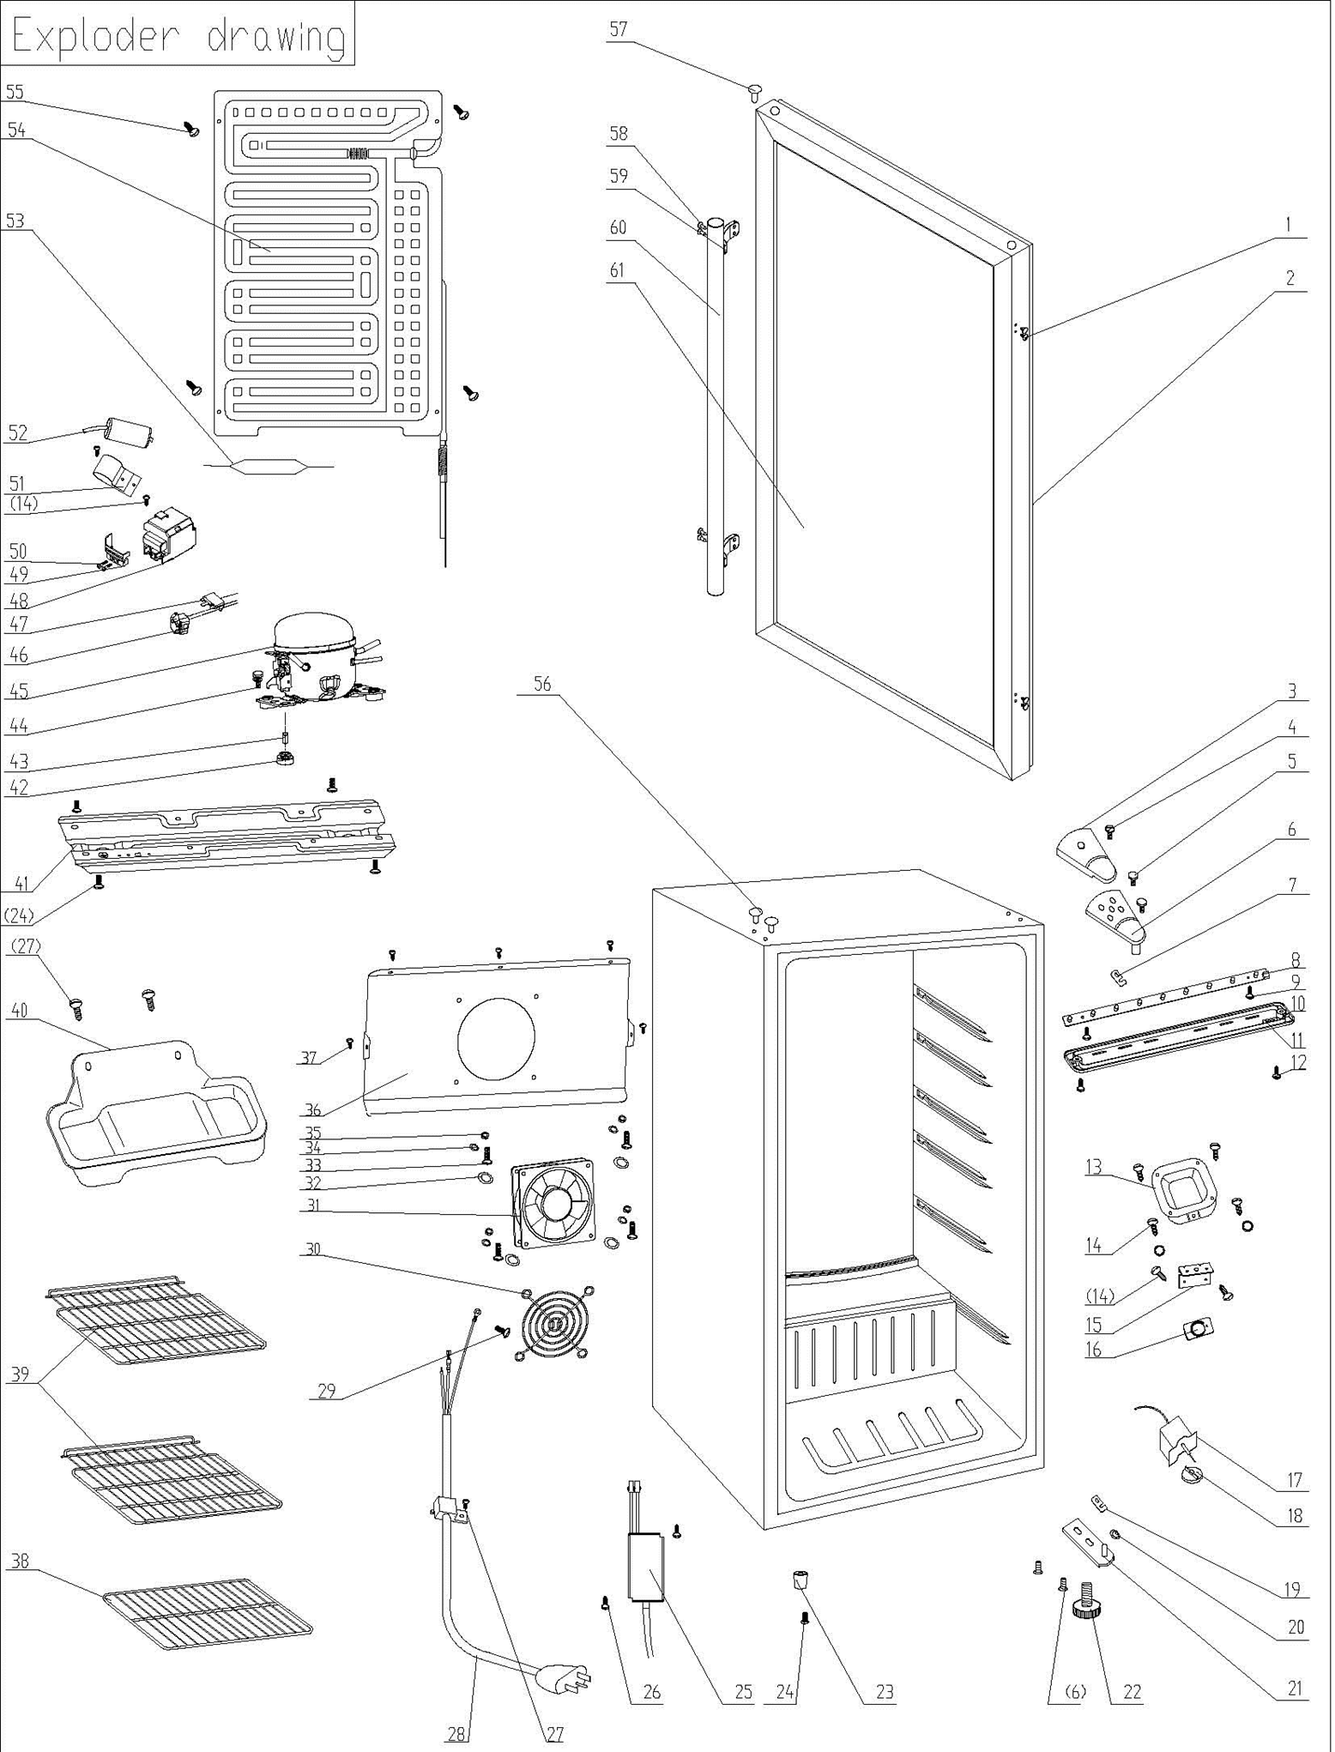
NO | PART NUMBER | PART DESCRIPTION (ENG) | QTY | PARTS SPECIFICATION | Notes
1 | 1.02.12.03.019 | Door Hat-peg | 4 | PP, golden
2 | 1.05.35.03.016 | Door Gasket(black)-Push | 1 | black
3 | 1.25.02.12.04.008 | Door Hinge Cover(black) | 1 | ABS, black
4 | 1.05.02.01.001 | Screw(M4*6) | 1 | GB/T818, screw, M4*6,SS
5 | 1.05.03.03.019 | Bolt Assy(M5*16,Big washer) | 4 | GB/T9074.13,M5*16(Big washer)
6 | 3.2.02.11.022 | Upper Hinge | 1 | t2.5/Q235-A(black)
7 | 1.04.12.03.012 | Rubber Busher | 1 | black
8 | 1.01.03.03.080R | LED Light (Blue) | 1 | BC126.4.3
9 | 1.05.01.02.002R | Tapping Screw(ST2.9*6.5) | 2 | GB/T845,ST2.9*6.5
10 | 1.02.11.03.078 | LED Light Cover (with hole) | 1 | PS, transparent, with hole
11 | 1.01.01.07.022R | LED Light Switch Assy | 1 | KCD1-108 3A 250VAC
12 | 1.05.02.02.003 | Tapping Screw(ST3.5*9.5) | 2 | GB/T845, screw, 3.5*9.5
13 | 3.2.02.16.002 | Thermostat Cover | 1 | t0.5/DC03, black
14 | 1.05.03.02.001 | Tapping Screw(4*12) | 8 | JIS tapping screw, 4×12
15 | 3.2.02.33.002 | Thermostat Fixed Plate | 1 | B-1.0/Q235-A(black)
16 | 1.01.20.01.302 | Thermostat Panel(black) | 1 | aluminium plate
17 | 1.03.02.01.079 | Thermostat | 1 | WDF12B-L1(E)
18 | 1.25.02.15.06.006 | Thermostat Knob | 1 | ABS, black
19 | 1.04.12.03.013 | Bottom Hinge Rubber Washer | 1 | black
20 | 1.05.03.05.005 | Door Spindle Washer(black) | 2 | φ10
21 | 3.2.02.12.025 | Bottom Hinge(black) | 1 | B-1.0/Q235-A(black)
22 | 1.25.02.12.06.009 | Adjustable Foot | 1 | ABS, black
23 | 1.25.02.12.06.001 | Foot | 1 | ABS, black
24 | 1.05.03.03.002 | Screw(M6*14) | 5 | GB/T9074.13 bolt assay, M6*14
25 | 1.01.07.01.060 | LED/ Fan Drive (transformer) | 1 | YLS0185-120050S1
26 | 1.05.01.03.002R | Tapping Screw（3.9*13） | 2
27 | 1.05.03.02.006 | Tapping Screw(4*12) | 3 | JIS tapping screw, 4*12
28 | 1.01.01.01.203R | Power Supply Cord | 1 | E465601 or E215500 or E313201
29 | 1.05.03.01.001 | Bolt Assy(M4*8)(copper) | 2 | GB/T818 screw, M4*8
30 | 1.01.03.02.020R | Protective Cover | 1 | YLG-90
31 | 1.01.06.04.011R | Fan Motor | 1 | KD1209PTB1
32 | 1.04.12.03.039 | Sealed Gasket | 4 | white
33 | 1.05.02.01.011 | 818 Stainless Steel M4×6 | 4 | JIS tapping screw, 4×16
34 | 1.05.02.05.002 | SS Spring Washer | 4 | M4
35 | 1.05.02.05.008 | SS Nut | 4 | M4
36 | 3.2.02.24.034 | Fan Motor Bracket | 1 | t=0.5/galvanized board,black
37 | 1.05.02.02.021 | Screw(ST4.2×13,SS) | 5 | GB/T845, screw, 4.2X13
38 | 1.05.08.04.264 | Wine Shelf I | 1 | 45# steel, black
39 | 1.05.08.04.263 | Wine Shelf II | 2 | 45# steel, black
40 | 3.2.02.15.002 | Drip Tray | 1 | t0.5/DC03, black
41 | 3.5.2.02.0041 | Compressor Baseplate | 1 | t0.8/Galvanized
42 | 1.03.01.01.517B | Compressor Rubber Washer | 4 | balck
43 | 1.03.01.01.517A | Compressor Sleeve | 4 | CTE943-2, black
44 | 1.03.01.01.517D | Compressor Screw | 4 | GB/T9074.13 Bolt Assy, M6×28
45 | 1.03.01.01.517 | Compressor | 1 | MG1060HY
46 | 1.03.01.01.517PTC | PTC Starter | 1 | QPS2-A4R7MD3
47 | 1.03.01.01.517F | Overheat Protector | 1 | DRB22N61A2
48 | 1.03.01.01.517G | PTC Cover | 1 | ABS, black
49 | 1.03.01.01.517H | Clamp | 1 | PC/ABS mixture
50 | 1.03.01.01.517M | Tapping Screw(ST3.5*19) | 2 | GB/T845,ST3.5×19
51 | 3.5.2.01.0793 | Capacitor Bracket | 1 | Galvanized Platet 0.3
52 | 1.03.01.01.517C | Capacitor | 1 | CBB65(MKP), 6μF 250V
53 | 1.03.30.03.024 | Filter | 1 | BC122.3.0
54 | 1.05.20.01.115 | Evaporator | 1 | LSC88W-3
55 | 1.05.02.07.002 | Tapping Screw(4*16) | 4 | SS lentil-headed screw 4*16
56 | 1.25.02.12.03.001 | Hinge Plug(cabinet) | 2 | ABS, black
57 | 1.02.12.05.043 | Hinge Plug (door) | 1 | ABS, Nickel matte
58 | 1.05.02.03.001 | Tapping Screw(4*16) | 4 | GB/T845, ST4*16
59 | 1.05.05.10.009 | Handle Fixing Block | 2 | Stainless steel
60 | 1.05.05.10.008 | Handle | 1 | Stainless steel
61 | 1.05.30.08.012 | Glass Door | 1 | Tempered glass

